450g2
견 적 서

한림대학교 정연구 |  | 귀하
전화 : | 010-5334-8736
팩스 : | 다산관 208호
담당 :

아래와 같이 견적합니다.

견 적 합 계 : | ₩2,541,000
견 적 일 자 : | 2014-10-21 17:46:08
결 재 조 건 :

품 명 | 규 격 | 수 량 | 단 가 | 금 액 | 세 액 | 합 계 액
 |  |  |  | - | - | -
노트북 | HP 470 G2 CTO#7 | 1 | 1,900,000 | 1,900,000 | 190,000 | 2,090,000
 |  |  |  | - | - | -
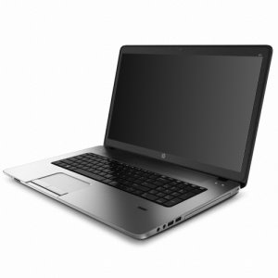
 | 인텔 i7-4510U 2.0GHz (up to 3.1GHz) |  |  | - | - | -
 | 16GB DDR3L Memory PC3-12800 |  |  | - | - | -
 | 256GB SSD + 1TB SATA HDD |  |  | - | - | -
 | DVD Super Multi
 | AMD Radeon R5 M255 2GB + intel HD Graphics 4400 |  |  |  | - | -
 | 무게 2.84Kg |  |  |  | - | -
 | 17.3인치 1920 x 1080 Full HD 해상도 |  |  |  | - | -
 | USB 3.0 2port / USB 2.0 2port |  |  |  | - | -
 | Windows 7 Professional 64bit |  |  |  | - | -
 |  |  |  |  | - | -
 |  |  |  |  | - | -
휴대용모니터 | HP U160 | 1 | 180,000 | 180,000 | 18,000 | 198,000
 | USB 휴대용 모니터 |  |  | - | - | -
 | 1366 x 768 해상도 |  |  | - | - | -
 |  |  |  | - | - | -
 |  |  |  |  | - | -
모니터 | HP P231 | 1 | 230,000 | 230,000 | 23,000 | 253,000
 | 1920 x 1080 해상도 |  |  |  | - | -
 | 무광코팅 |  |  | - | - | -
 |  |  |  |  | - | -
 |  |  |  | - | - | -
 |  |  |  |  | - | -
 |  |  |  |  | - | -
 |  |  |  |  | - | -
 |  |  |  |  | - | -
 |  |  |  |  | - | -
* 결제계좌 : 신한 110-138-600484 씨-넷 |  |  | 합 계 | 합 계 | 231,000 | 2,541,000
* 견적담당 : | 조규장(010-2910-7760)
* REMARK

